工作表1
ラインからの逸脱調査

 | この調査では、ラインモニタリングからの逸脱を達成するための2つの方法があることがわかった

 |  | 一、マップナビゲーションを使用したコールバックメソッド
 |  |  | 欠陥： 一部のアクションはカスタマイズできません， たとえば、ナビゲーションアイコンの設定は表示されません。

 |  | 二、位置監視を使用してラインの最短距離を計算して計画する

 | 一、マップナビゲーションを使用したコールバックメソッド
 | 参考：https://developer.yahoo.co.jp/webapi/map/openlocalplatform/v1/androidsdk/reference/NaviControllerListener.html

 | onRouteOut()
 | 現在位置がルートから外れたと判断された場合に呼ばれます。

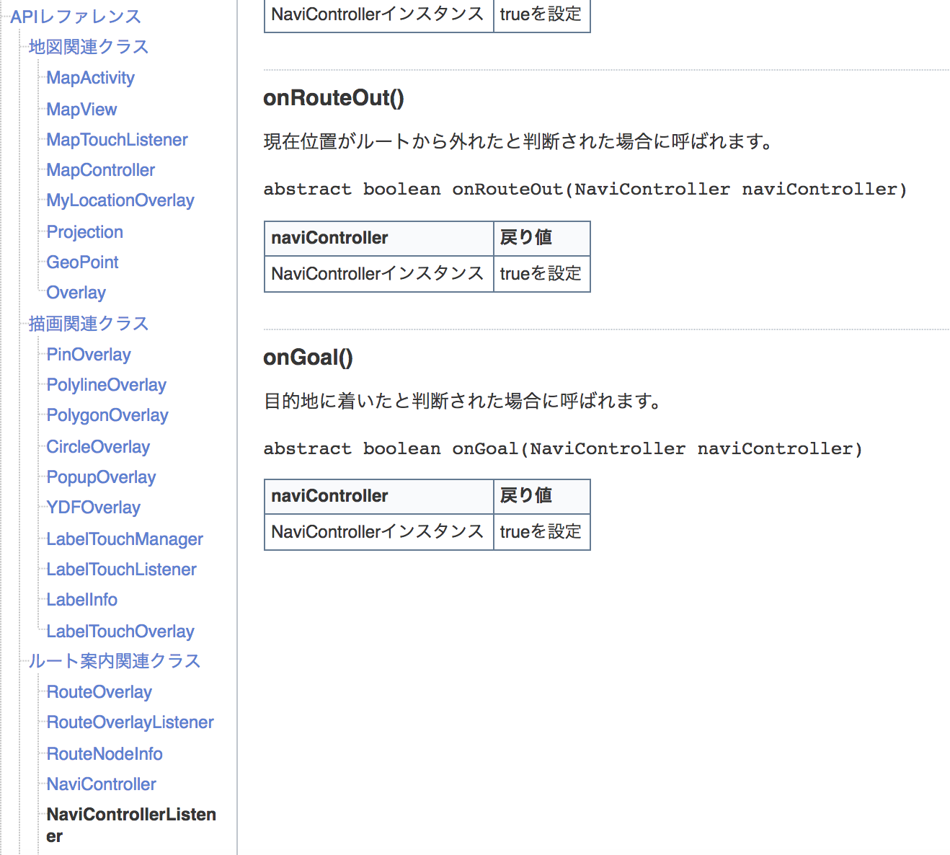

 | 使用は比較的簡単で、メインコードは以下の通りです

 | //ルート検索が正常に終了した場合
 | public boolean finishRouteSearch(RouteOverlay routeOverlay) {
 | //NaviControllerを作成しRouteOverlayインスタンスを設定
 | naviController = new NaviController(this,routeOverlay);

 | //MapViewインスタンスを設定
 | naviController.setMapView(mapView);

 | //NaviControllerListenerを設定
 | naviController.setNaviControlListener(this);

 | //案内処理を開始
 | naviController.start();
 | return false;
 | }

 | //現在位置が更新された場合
 | public boolean onLocationChanged(NaviController arg0) {
 | //目的地までの残りの距離
 | double rema_dist = naviController.getTotalDistance();

 | //目的地までの残りの時間
 | double rema_time = naviController.getTotalTime();

 | //出発地から目的地までの距離
 | double total_dist = naviController.getDistanceOfRemainder();

 | //出発地から目的地までの時間
 | double total_time = naviController.getTimeOfRemainder();

 | //現在位置
 | Location location = naviController.getLocation();
 | return false;
 | }

 | //現在位置取得エラーが発生した場合
 | public boolean onLocationTimeOver(NaviController arg0) {
 | return false;
 | }

ここでは、逸脱警告を発行することができます。
 | //現在位置の精度が悪い場合
 | public boolean onLocationAccuracyBad(NaviController arg0) {
 | return false;
 | }

 | //ルートから外れたと判断された場合
 | public boolean onRouteOut(NaviController arg0) {
 | return false;
 | }

 | //目的地に到着した場合
 | public boolean onGoal(NaviController arg0) {
 | //案内処理を継続しない場合は停止させる
 | naviController.stop();
 | return false;
 | }

 | 二、位置監視を使用してラインの最短距離を計算して計画する

 | 場所が更新されると、マップへのコールバックが次のようになります。

 | MyLocationOverlay overlay = new MyLocationOverlay(BaseApplication.getApplication(), view.getMapView()){
 | @Override
 | public void onLocationChanged(Location location) {

 | }
 | }

 | 現在の場所と目的地によって異なります， 計画パス
 | // route
 | RouteOverlay routeOverlay = new RouteOverlay(BaseApplication.getApplication(), BaseApplication.MAP_ID);
 | routeOverlay.setRoutePos(p, targetPoint, RouteOverlay.TRAFFIC_WALK);
 | //出発地ピンを非表示
 | routeOverlay.setStartPinVisible(false);
 | //目的地ピンを非表示
 | routeOverlay.setGoalPinVisible(false);
 | //経由点ピンを非表示
 | routeOverlay.setRoutePinVisible(false);
 | routeOverlay.setRouteOverlayListener(new RouteOverlay.RouteOverlayListener() {
 | @Override
 | public boolean finishRouteSearch(RouteOverlay routeOverlay) {
 | routeOverlay.getAllRouteNodeInfo();
 | routeControl = (RouteControl) routeOverlay.getObject();
 | return false;
 | }

 | @Override
 | public boolean errorRouteSearch(RouteOverlay routeOverlay, int i) {
 | return false;
 | }
 | });
 | routeOverlay.search();
 | view.getMapView().getOverlays().add(routeOverlay);

 | RouteControlパス上に座っている句読点のコレクションを提供し、計算方法

 | これで、任意のポイントからこのラインまでの最短距離を計算できるようになりました。

 | GPoint gp = new GPoint(35665721,139731005);
 | routeControl.cmpLineAndPoint(gp);
 | double lineDist = routeControl.getMDistanceToNearPoint(gp);

 | この距離が予想よりも大きい場合。 だからそれはそれがラインから外れていることを意味します。

